Bugs
ID Defecto | Fecha de Bug | Tipo | Descripción | Prioridad | Severidad | Nota Informativa; Tipos de Bugs
1 | 07/11/2024 | Cosméticos / Visual | Los enlaces web solo redirigen al la página principal de la red social. | P3 | Baja | Funcional
2 | 07/11/2024 | Cosméticos / Visual | Error de visibilidad en tabletas | P3 | Baja | Cosméticos / Visual
3 | 07/11/2024 | De Contenido | No se evidencias específicamente los préstamos solicitados ni las cuotas | P2 | Baja | Lógico
4 | 08/11/2024 | Funcional | El sistema borra las cuentas sin previo aviso | P1 | Critica | De Componentes
5 | 08/11/2024 | Funcional | Al refrescar la pagina esta no muestra contenido y presenta un error 404 | P1 | Bloqueante | De Contenido
6 | 08/11/2024 | De Componentes | Visualizar tarjetas Postman:Ruta incorrecta del recurso en la api en tarjetas | P2 | Baja | Disruptivo
7 | 08/11/2024 | Disruptivo | Bóton olvidar contraseña bloqueado | P2 | Critica
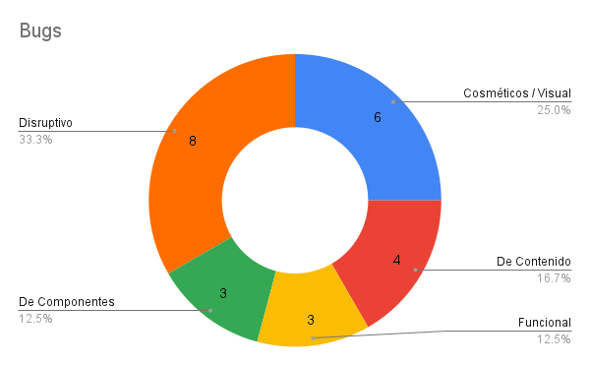
8 | 08/11/2024 | De Contenido | La tarjeta no muestra un número válido de CVV | P1 | Critica
9 | 2024-11-10 | Funcional | Error visual que interfiere en la ejecución de tareas en dispositvo móvil | P1 | Alta
10 | 2024-11-11 | Disruptivo | Al hacer dos clicks, se muestra un mensaje de error al momento de registro a su vez se muestra otro mensaje de error al iniciar sesión indicando que el correo y la contraseña no son correctos. | P1 | Alta
11 | 2024-11-11 | Disruptivo | El sistemas permite un desbordamiento de buffer por lo cual podría incurrir en problemas de seguridad, también provoca un bug visual en el nombre al iniciar sesión | P2 | Alta
12 | 2024-11-11 | Cosméticos / Visual | El aplicativo no muestra identidad con el cliente | P1 | Alta
13 | 2024-11-11 | Disruptivo | Me permite ingresar 2 veces con el mismo usuario en otro navegador y no me aparece ningun mensaje de error | P1 | Critica
14 | 2024-11-07 | De Contenido | La tarjeta no muestra datos como número de tarjeta ni proveedor | P2 | Baja
15 | 2024-11-10 | De Componentes | Ruta incorrecta del recurso en la api en tarjetas | P2 | Baja
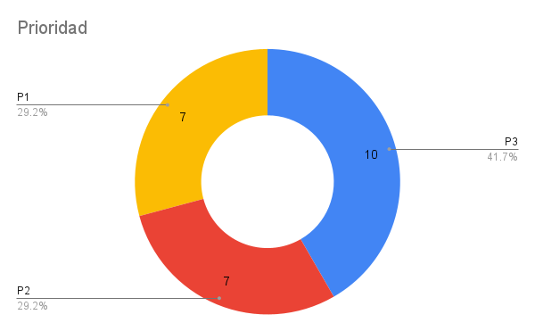
16 | 2024-11-10 | Disruptivo | 200.000 Usuarios:Se obtiene en el sistema un valor máximo de respuesta, superior al aceptable un porcentaje de error superior al aceptable y se evidencian picos y caídas de rendimiento. | P3 | Baja
17 | 2024-11-10 | De Contenido | En el menú principal no se encuentra el botón de cambio de idioma. | P3 | Baja
18 | 2024-11-11 | Disruptivo | Si duplicamos una pestaña únicamente muestra mensaje "Not Found" | P2 | Alta
19 | 2024-11-11 | Cosméticos / Visual | Tablet:Se evidencia que la relación de contraste supera el valor esperado. El valor obtenido es 5,71/1 y el esperado era 3/1, por lo cual falla en | P3 | Baja
20 | 2024-11-11 | Cosméticos / Visual | Se evidencia que la relación de contraste supera el valor esperado. El valor obtenido es 4,76/1 y el esperado era 3/1 para letras grandes, por lo cual falla | P3 | Baja
21 | 2024-11-11 | Disruptivo | Conflicto en la URL en Katalon por lo cual no permite avanzar con la automatización | P3 | Bloqueante
22 | 2024-11-11 | Cosméticos / Visual | El aplicativo no cumple con esta ley, por lo que recomendamos aplicarla en una versión futura | P3 | Baja
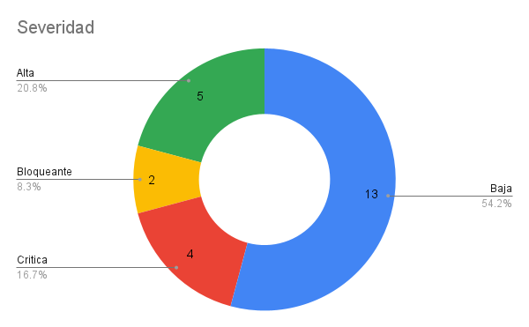
23 | 2024-11-10 | Disruptivo | 50.000 Usuarios:Se obtiene en el sistema un valor máximo de respuesta, superior al aceptable un porcentaje de error superior al aceptable y se evidencian picos y caídas de rendimiento. | P3 | Baja
24 | 08/11/2024 | De Componentes | Intento de limitar tajetas Postman:Ruta incorrecta del recurso en la api en tarjetas | P3 | Baja

